Sheet1
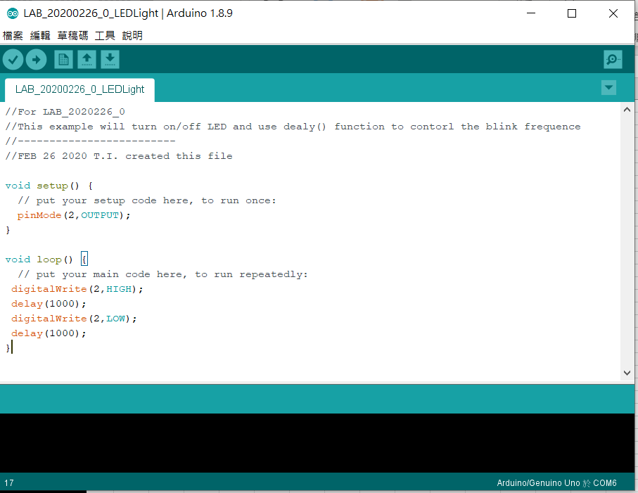
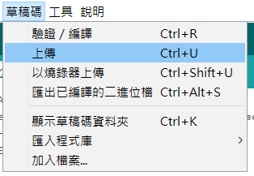
編輯
編譯
上傳

工作表1
點亮 LED

等待1秒

熄滅 LED

等待1秒

